기업사용자(구인자)
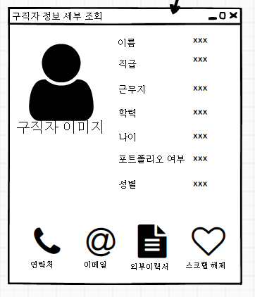
구인자(클라이언트) 요구사항 명세
번호 | 요구사항 | 세부 요구사항 | 비고
1 | 구직자 정보 조회 | 특정 항목 선택하여 검색된 구직자 조회 | 등록일 순으로 조회(기본)
 |  | 버튼이나 라벨 클릭 시 정렬(등록일순) | 콤보박스로 정렬을 희망하는 컬럼을 선택 시 정렬출력

 |  | 구직자 스크랩기능 | 하트
 |  | 구직자정보 세부 정보 조회 | 상세열람시 스크랩기능, 쪽지기능, 외부 이력서 다운
 |  | 열람 여부 | 읽음, 안읽음
2 | 회사 정보 관리 | 회사 정보 등록 | 회사정보 등록 시 명시할 정보들
 |  | 회사 정보 수정 | 회사명, 로고, 기업 설명, 사원수, 설립년도, 기업형태, 복리후생 변경가능

 |  | 회사 정보 삭제
3 | 구인 정보 관리 | 구인 정보 등록 | 구인정보 등록 전 회사정보 등록 필수
 |  |  | 구인글 등록 시 명시할 정보들
 |  | 구인 정보 수정 | 회사명, 로고, 직무, 직급, 근무지역, 학력, 포트폴리오여부, 구인자 성함, 연락처, 고용형태, 급여, 기술스택, 상세정보, 접수기간, 접수방법 변경가능

 |  | 구인 정보 삭제

4 | 관심 구직자 관리 기능 | 관심 구직자 조회
 |  | 관심 구직자 삭제
5 | 지원 현황 | 지원한 구직자 조회
 |  | 지원한 구직자 상세정보 조회
 |  | 지원한 구직자 지원 수락
 |  | 지원한 구직자 지원 거절

 | 왼쪽 검색 레이아웃 괜찮
 | 회사이미지등록 4개

 | 조건검색을 버튼으로 Jdialog창 띄움, 구현 |  | 정렬 등록일순, 경력순 적용
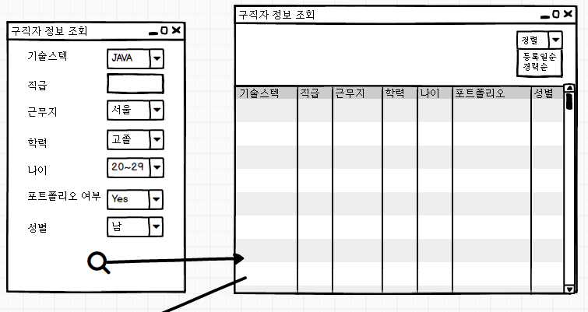

 | 구인자가 구직자 정보 조회시 레이아웃형태 참고 |  | 회사정보에서 복리후생 제거(상세정보로 입력하도록유도)

일반사용자(구직자)
구직자(클라이언트) 요구사항 명세
번호 | 요구사항 | 세부 요구사항 | 비고
1 | 기본 정보 관리 | 구직자 기본정보 입력
 |  | 구직자 기본정보 수정
 |  | 외부 이력서 파일 첨부 | 외부이력서 확장자 - pdf, hwp, doc
 |  | 외부 이력서 파일 수정
 |  | 등록된 외부이력서 삭제
2 | 구인정보 보기 | 조회 | 기본정보를 등록해야 조회가 가능, 등록일 순으로 조회(기본)
 |  | 정렬 기능 | 등록일 순, 급여순 정렬 가능
 |  | 세부 정보 조회 | 회사 정보 보기, 스크랩, 지원하기(외부 이력서, 기본 정보, 둘 다 중 택1)
3 | 관심 구인정보 보기 | 조회 | 등록일 순으로 조회(기본)
 |  | 관심 구인정보 세부정보 조회
 |  | 관심 구인정보 삭제
3 | 내 지원현황 | 현재 지원 내역보기 | 응답대기중, 합격, 불합격
 |  | 지난 지원 내역보기 | 지원 결과보기
4 | 관심 구인정보 관리 | 관심 구인정보 지원하기
 |  | 관심 구인정보 조회
 |  | 관심 구인정보 삭제

 | OOO님 로그인중
 | 메인에 등록한 관심기업수 출력

 | 구직자 로그인 시 클라이언트화면에 기본 이력서등록여부 표현(기업도 회사정보등록여부 표현)

 | 로그아웃 버튼 추가



 | 구직자 로그인 메인에 기본정보 이미지 표현

 | 조건검색을 버튼으로 Jdialog창 띄움, 구현 |  | 정렬 등록일순, 경력순 적용

